curve
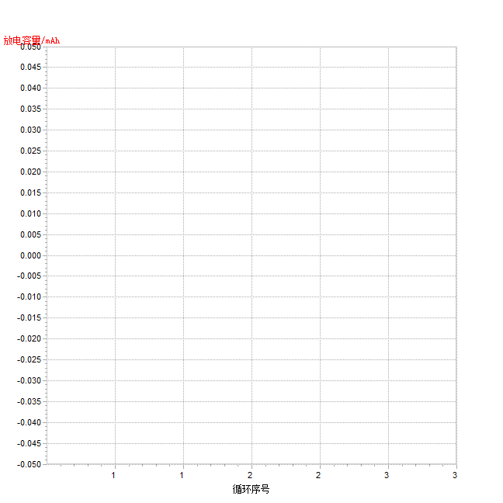
循环层
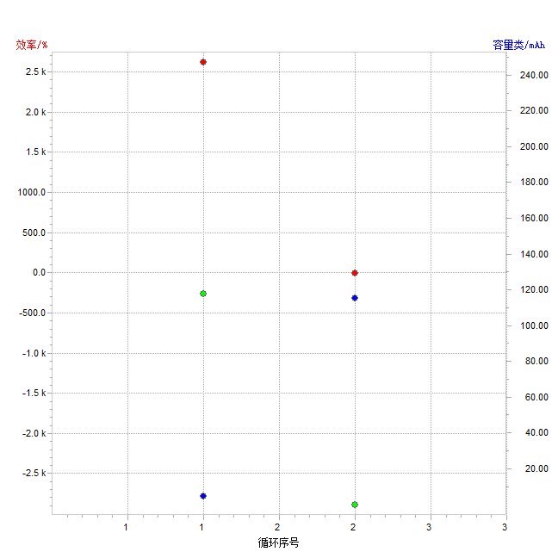

记录层
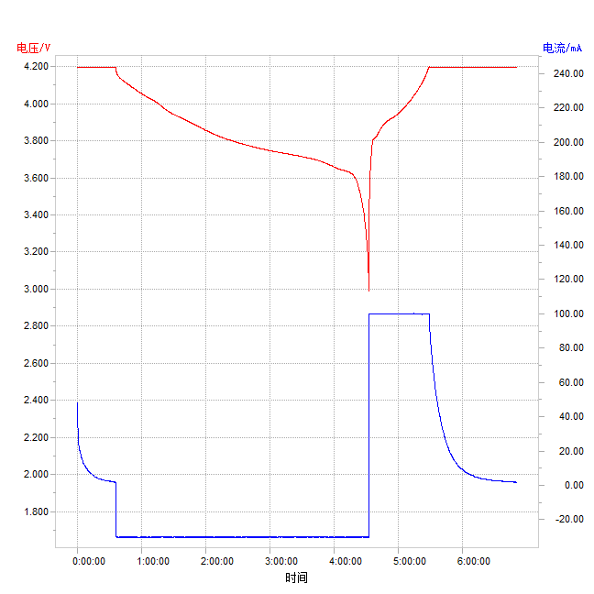

容量--电压
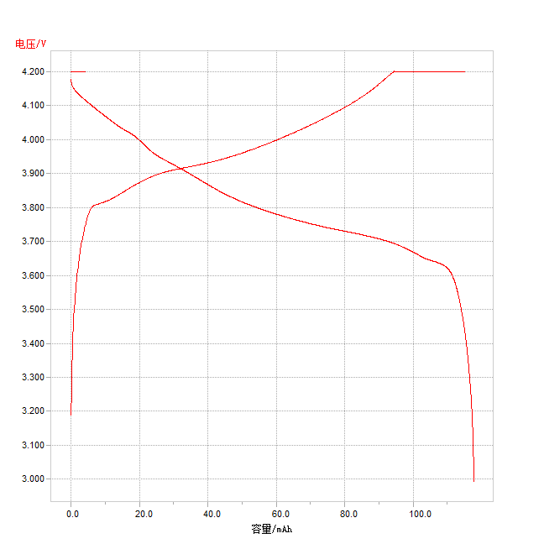

循环序号--放电容量

放电曲线图
放电曲线图
 | 电压 | 容量百分比%
0.00% | 4.179 | 0.00%
0.00% | 4.1762 | 0.00%
0.08% | 4.1725 | 0.08%
0.08% | 4.17 | 0.08%
0.17% | 4.1679 | 0.17%
0.17% | 4.1657 | 0.17%
0.17% | 4.1644 | 0.17%
0.25% | 4.1626 | 0.25%
0.25% | 4.1613 | 0.25%
0.34% | 4.1601 | 0.34%
0.34% | 4.1595 | 0.34%
0.42% | 4.1582 | 0.42%
0.42% | 4.1573 | 0.42%
0.42% | 4.1567 | 0.42%
0.51% | 4.1561 | 0.51%
0.51% | 4.1551 | 0.51%
0.59% | 4.1545 | 0.59%
0.59% | 4.1539 | 0.59%
0.59% | 4.1533 | 0.59%
0.68% | 4.1524 | 0.68%
0.68% | 4.152 | 0.68%
0.76% | 4.1514 | 0.76%
0.76% | 4.1508 | 0.76%
0.85% | 4.1502 | 0.85%
0.85% | 4.1496 | 0.85%
0.85% | 4.1486 | 0.85%
0.93% | 4.1486 | 0.93%
0.93% | 4.148 | 0.93%
1.02% | 4.1474 | 1.02%
1.02% | 4.1468 | 1.02%
1.02% | 4.1462 | 1.02%
1.10% | 4.1458 | 1.10%
1.10% | 4.1452 | 1.10%
1.19% | 4.1449 | 1.19%
1.19% | 4.1443 | 1.19%
1.27% | 4.144 | 1.27%
1.27% | 4.1437 | 1.27%
1.27% | 4.1431 | 1.27%
1.36% | 4.1424 | 1.36%
1.36% | 4.1421 | 1.36%
1.44% | 4.1418 | 1.44%
1.44% | 4.1412 | 1.44%
1.53% | 4.1409 | 1.53%
1.53% | 4.1406 | 1.53%
1.53% | 4.14 | 1.53%
1.61% | 4.1393 | 1.61%
1.61% | 4.139 | 1.61%
1.70% | 4.1387 | 1.70%
1.70% | 4.1381 | 1.70%
1.70% | 4.1375 | 1.70%
...

充电曲线图
充电曲线图
 | 电压 | 容量百分比%
0.00% | 3.1894 | 0.00%
0.09% | 3.2617 | 0.09%
0.26% | 3.3221 | 0.26%
0.35% | 3.3813 | 0.35%
0.52% | 3.4223 | 0.52%
0.61% | 3.4477 | 0.61%
0.69% | 3.4774 | 0.69%
0.87% | 3.5029 | 0.87%
0.95% | 3.5252 | 0.95%
1.13% | 3.5404 | 1.13%
1.21% | 3.559 | 1.21%
1.30% | 3.5757 | 1.30%
1.47% | 3.5878 | 1.47%
1.56% | 3.6021 | 1.56%
1.65% | 3.616 | 1.65%
1.82% | 3.6253 | 1.82%
1.91% | 3.6383 | 1.91%
2.08% | 3.6498 | 2.08%
2.17% | 3.6576 | 2.17%
2.25% | 3.6675 | 2.25%
2.43% | 3.6768 | 2.43%
2.52% | 3.6861 | 2.52%
2.69% | 3.6926 | 2.69%
2.78% | 3.7007 | 2.78%
2.86% | 3.7072 | 2.86%
3.04% | 3.7149 | 3.04%
3.12% | 3.7224 | 3.12%
3.30% | 3.7276 | 3.30%
3.38% | 3.7341 | 3.38%
3.47% | 3.7406 | 3.47%
3.64% | 3.7453 | 3.64%
3.73% | 3.7524 | 3.73%
3.90% | 3.758 | 3.90%
3.99% | 3.7624 | 3.99%
4.08% | 3.7673 | 4.08%
4.25% | 3.7726 | 4.25%
4.34% | 3.7763 | 4.34%
4.51% | 3.7813 | 4.51%
4.60% | 3.7856 | 4.60%
4.68% | 3.789 | 4.68%
4.86% | 3.7927 | 4.86%
4.94% | 3.7958 | 4.94%
5.03% | 3.798 | 5.03%
5.20% | 3.8005 | 5.20%
5.29% | 3.8023 | 5.29%
5.46% | 3.8036 | 5.46%
5.55% | 3.8051 | 5.55%
5.64% | 3.8064 | 5.64%
5.81% | 3.807 | 5.81%
5.90% | 3.8079 | 5.90%
...

